實驗數據
第一次實驗 |  |  |  |  |  |  |  | 第二次實驗
A：實驗數據 |  |  |  |  |  |  |  | A：實驗數據
光具座與固定架 距離L (mm) |  | 單狹縫寬度a (mm) |  | 雙狹縫相距d (mm) |  | 雷射二極體組 波長λ (mm) |  | 光具座與固定架 距離L (mm) |  | 單狹縫寬度a (mm) |  | 雙狹縫相距d (mm) |  | 雷射二極體組 波長λ (mm)

500 |  |  |  |  |  | 0.000635 |  | 500 |  |  |  |  |  | 0.000635
位置(mm) | 電壓(mV) | 位置(mm) | 電壓(mV) | 位置(mm) | 電壓(mV) | 位置(mm) | 電壓(mV) | 位置(mm) | 電壓(mV) | 位置(mm) | 電壓(mV) | 位置(mm) | 電壓(mV) | 位置(mm) | 電壓(mV)
-20.0 |  | -10.0 |  | 0.0 |  | 10 |  | -20.0 |  | -10.0 |  | 0.0 |  | 10
-19.8 |  | -9.8 |  | 0.2 |  | 10.2 |  | -19.8 |  | -9.8 |  | 0.2 |  | 10.2
-19.6 |  | -9.6 |  | 0.4 |  | 10.4 |  | -19.6 |  | -9.6 |  | 0.4 |  | 10.4
-19.4 |  | -9.4 |  | 0.6 |  | 10.6 |  | -19.4 |  | -9.4 |  | 0.6 |  | 10.6
-19.2 |  | -9.2 |  | 0.8 |  | 10.8 |  | -19.2 |  | -9.2 |  | 0.8 |  | 10.8
-19.0 |  | -9.0 |  | 1.0 |  | 11.0 |  | -19.0 |  | -9.0 |  | 1.0 |  | 11.0
-18.8 |  | -8.8 |  | 1.2 |  | 11.2 |  | -18.8 |  | -8.8 |  | 1.2 |  | 11.2
-18.6 |  | -8.6 |  | 1.4 |  | 11.4 |  | -18.6 |  | -8.6 |  | 1.4 |  | 11.4
-18.4 |  | -8.4 |  | 1.6 |  | 11.6 |  | -18.4 |  | -8.4 |  | 1.6 |  | 11.6
-18.2 |  | -8.2 |  | 1.8 |  | 11.8 |  | -18.2 |  | -8.2 |  | 1.8 |  | 11.8
-18.0 |  | -8.0 |  | 2.0 |  | 12.0 |  | -18.0 |  | -8.0 |  | 2.0 |  | 12.0
-17.8 |  | -7.8 |  | 2.2 |  | 12.2 |  | -17.8 |  | -7.8 |  | 2.2 |  | 12.2
-17.6 |  | -7.6 |  | 2.4 |  | 12.4 |  | -17.6 |  | -7.6 |  | 2.4 |  | 12.4
-17.4 |  | -7.4 |  | 2.6 |  | 12.6 |  | -17.4 |  | -7.4 |  | 2.6 |  | 12.6
-17.2 |  | -7.2 |  | 2.8 |  | 12.8 |  | -17.2 |  | -7.2 |  | 2.8 |  | 12.8
-17.0 |  | -7.0 |  | 3.0 |  | 13.0 |  | -17.0 |  | -7.0 |  | 3.0 |  | 13.0
-16.8 |  | -6.8 |  | 3.2 |  | 13.2 |  | -16.8 |  | -6.8 |  | 3.2 |  | 13.2
-16.6 |  | -6.6 |  | 3.4 |  | 13.4 |  | -16.6 |  | -6.6 |  | 3.4 |  | 13.4
-16.4 |  | -6.4 |  | 3.6 |  | 13.6 |  | -16.4 |  | -6.4 |  | 3.6 |  | 13.6
-16.2 |  | -6.2 |  | 3.8 |  | 13.8 |  | -16.2 |  | -6.2 |  | 3.8 |  | 13.8
-16.0 |  | -6.0 |  | 4.0 |  | 14.0 |  | -16.0 |  | -6.0 |  | 4.0 |  | 14.0
-15.8 |  | -5.8 |  | 4.2 |  | 14.2 |  | -15.8 |  | -5.8 |  | 4.2 |  | 14.2
-15.6 |  | -5.6 |  | 4.4 |  | 14.4 |  | -15.6 |  | -5.6 |  | 4.4 |  | 14.4
-15.4 |  | -5.4 |  | 4.6 |  | 14.6 |  | -15.4 |  | -5.4 |  | 4.6 |  | 14.6
-15.2 |  | -5.2 |  | 4.8 |  | 14.8 |  | -15.2 |  | -5.2 |  | 4.8 |  | 14.8
-15.0 |  | -5.0 |  | 5.0 |  | 15.0 |  | -15.0 |  | -5.0 |  | 5.0 |  | 15.0
-14.8 |  | -4.8 |  | 5.2 |  | 15.2 |  | -14.8 |  | -4.8 |  | 5.2 |  | 15.2
-14.6 |  | -4.6 |  | 5.4 |  | 15.4 |  | -14.6 |  | -4.6 |  | 5.4 |  | 15.4
-14.4 |  | -4.4 |  | 5.6 |  | 15.6 |  | -14.4 |  | -4.4 |  | 5.6 |  | 15.6
-14.2 |  | -4.2 |  | 5.8 |  | 15.8 |  | -14.2 |  | -4.2 |  | 5.8 |  | 15.8
-14.0 |  | -4.0 |  | 6.0 |  | 16.0 |  | -14.0 |  | -4.0 |  | 6.0 |  | 16.0
-13.8 |  | -3.8 |  | 6.2 |  | 16.2 |  | -13.8 |  | -3.8 |  | 6.2 |  | 16.2
-13.6 |  | -3.6 |  | 6.4 |  | 16.4 |  | -13.6 |  | -3.6 |  | 6.4 |  | 16.4
-13.4 |  | -3.4 |  | 6.6 |  | 16.6 |  | -13.4 |  | -3.4 |  | 6.6 |  | 16.6
-13.2 |  | -3.2 |  | 6.8 |  | 16.8 |  | -13.2 |  | -3.2 |  | 6.8 |  | 16.8
-13.0 |  | -3.0 |  | 7.0 |  | 17.0 |  | -13.0 |  | -3.0 |  | 7.0 |  | 17.0
-12.8 |  | -2.8 |  | 7.2 |  | 17.2 |  | -12.8 |  | -2.8 |  | 7.2 |  | 17.2
-12.6 |  | -2.6 |  | 7.4 |  | 17.4 |  | -12.6 |  | -2.6 |  | 7.4 |  | 17.4
-12.4 |  | -2.4 |  | 7.6 |  | 17.6 |  | -12.4 |  | -2.4 |  | 7.6 |  | 17.6
-12.2 |  | -2.2 |  | 7.8 |  | 17.8 |  | -12.2 |  | -2.2 |  | 7.8 |  | 17.8
-12.0 |  | -2.0 |  | 8.0 |  | 18.0 |  | -12.0 |  | -2.0 |  | 8.0 |  | 18.0
-11.8 |  | -1.8 |  | 8.2 |  | 18.2 |  | -11.8 |  | -1.8 |  | 8.2 |  | 18.2
-11.6 |  | -1.6 |  | 8.4 |  | 18.4 |  | -11.6 |  | -1.6 |  | 8.4 |  | 18.4
-11.4 |  | -1.4 |  | 8.6 |  | 18.6 |  | -11.4 |  | -1.4 |  | 8.6 |  | 18.6
-11.2 |  | -1.2 |  | 8.8 |  | 18.8 |  | -11.2 |  | -1.2 |  | 8.8 |  | 18.8
-11.0 |  | -1.0 |  | 9.0 |  | 19.0 |  | -11.0 |  | -1.0 |  | 9.0 |  | 19.0
-10.8 |  | -0.8 |  | 9.2 |  | 19.2 |  | -10.8 |  | -0.8 |  | 9.2 |  | 19.2
-10.6 |  | -0.6 |  | 9.4 |  | 19.4 |  | -10.6 |  | -0.6 |  | 9.4 |  | 19.4
-10.4 |  | -0.4 |  | 9.6 |  | 19.6 |  | -10.4 |  | -0.4 |  | 9.6 |  | 19.6
-10.2 |  | -0.2 |  | 9.8 |  | 19.8 |  | -10.2 |  | -0.2 |  | 9.8 |  | 19.8
 |  |  |  |  |  | 20.0 |  |  |  |  |  |  |  | 20.0
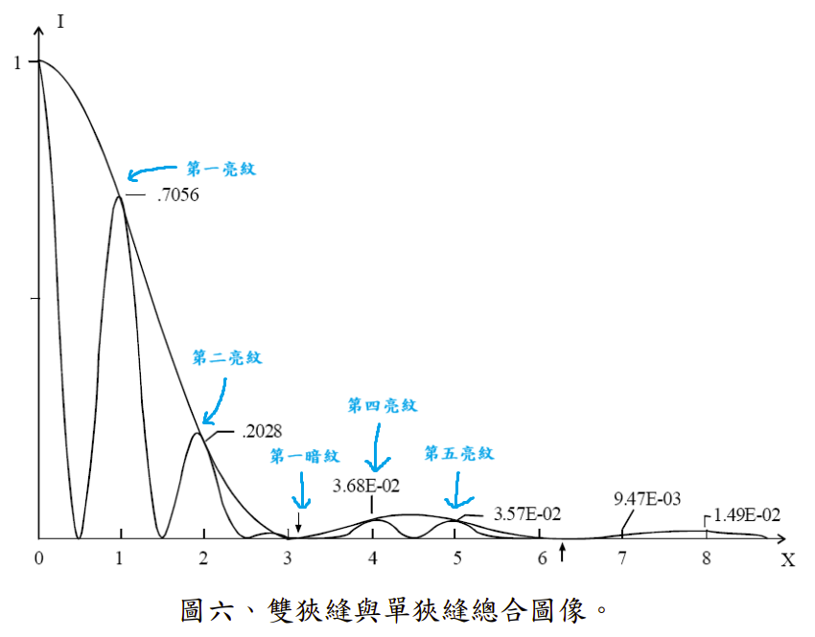
結報圖表記得要標亮紋位置
電壓與位置的關係(第一次實驗)
電壓與位置的關係(第二次實驗)

B：尋找X1、Xr |  |  |  |  |  |  |  | B：尋找X1、Xr
 | 第一亮紋 | 第二亮紋 | 第三亮紋 | 第四亮紋 | 第五亮紋 | 第一暗紋 |  |  | 第一亮紋 | 第二亮紋 | 第三亮紋 | 第四亮紋 | 第五亮紋 | 第一暗紋
Xl (mm) | 1.0 | 2.0 | 3.0 | 4.0 | 5.0 | 6.0 |  | Xl (mm)
Xr (mm) | 1.0 | 2.0 | 3.0 | 4.0 | 5.0 | 6.0 |  | Xr (mm)
Θ | 0.0000 | 0.0000 | 0.0000 | 0.0000 | 0.0000 | 0.0000 |  | Θ | 0.0000 | 0.0000 | 0.0000 | 0.0000 | 0.0000 | 0.0000

B：尋找X1、Xr(理論值) |  |  |  |  |  |  |  | B：尋找X1、Xr(理論值)
 | 第一亮紋 | 第二亮紋 | 第三亮紋 | 第四亮紋 | 第五亮紋 | 第一暗紋 |  |  | 第一亮紋 | 第二亮紋 | 第三亮紋 | 第四亮紋 | 第五亮紋 | 第一暗紋
Xl (mm) | #DIV/0! | #DIV/0! | #DIV/0! | #DIV/0! | #DIV/0! | #DIV/0! |  | Xl (mm) | #DIV/0! | #DIV/0! | #DIV/0! | #DIV/0! | #DIV/0! | #DIV/0!
Xr (mm) | #DIV/0! | #DIV/0! | #DIV/0! | #DIV/0! | #DIV/0! | #DIV/0! |  | Xr (mm) | #DIV/0! | #DIV/0! | #DIV/0! | #DIV/0! | #DIV/0! | #DIV/0!
Θ | #DIV/0! | #DIV/0! | #DIV/0! | #DIV/0! | #DIV/0! | #DIV/0! |  | Θ | #DIV/0! | #DIV/0! | #DIV/0! | #DIV/0! | #DIV/0! | #DIV/0!

C：計算出單狹縫寬度a及雙狹縫距離d之值 |  |  |  |  |  |  |  | C：計算出單狹縫寬度a及雙狹縫距離d之值
 |  |  | 理論值 | 實驗值 | 百分誤差 (%) |  |  |  |  |  | 理論值 | 實驗值 | 百分誤差 (%)
單狹縫寬度a (mm) |  | Xl |  | 0.053 | #DIV/0! |  |  | 單狹縫寬度a (mm) |  | Xl |  | #DIV/0! | #DIV/0!
 |  | Xr |  | 0.053 | #DIV/0! |  |  |  |  | Xr |  | #DIV/0! | #DIV/0!
 |  | 平均 |  | 0.053 | #DIV/0! |  |  |  |  | 平均 |  | #DIV/0! | #DIV/0!
雙狹縫距離d (mm) |  | Xl |  | 0.318 | #DIV/0! |  |  | 雙狹縫距離d (mm) |  | Xl |  | #DIV/0! | #DIV/0!
 |  | Xr |  | 0.318 | #DIV/0! |  |  |  |  | Xr |  | #DIV/0! | #DIV/0!
 |  | 平均 |  | 0.318 | #DIV/0! |  |  |  |  | 平均 |  | #DIV/0! | #DIV/0!

D：計算亮紋強度的比例 |  |  |  |  |  |  |  | D：計算亮紋強度的比例
 | 中央亮線 | 第一亮線(左) | 第一亮線 (右) | 第二亮線 (左) | 第二亮線 (右) |  |  |  | 中央亮線 | 第一亮線 (左) | 第一亮線 (右) | 第二亮線 (左) | 第二亮線 (右)

亮度值 (mV) |  |  |  |  |  |  |  | 亮度值 (mV)

 |  |  | 理論值 | 實驗值 | 誤差(%) |  |  |  |  |  | 理論值 | 實驗值 | 誤差(%)
第一亮紋極大之強度與 中央亮紋強度的比例 |  |  | #DIV/0! | #DIV/0! | #DIV/0! |  |  | 第一亮紋極大之強度與 中央亮紋強度的比例 |  |  | #DIV/0! | #DIV/0! | #DIV/0!

第二亮紋極大之強度與 中央亮紋強度的比例 |  |  | #DIV/0! | #DIV/0! | #DIV/0! |  |  | 第二亮紋極大之強度與 中央亮紋強度的比例 |  |  | #DIV/0! | #DIV/0! | #DIV/0!

 |  | 第一亮線 |  | 第二亮線 |  |  |  |  |  | 第一亮線 |  | 第二亮線
 | 理論值 | #DIV/0! |  | #DIV/0! |  |  |  |  | 理論值 | #DIV/0! |  | #DIV/0!

